画面レイアウト
画面設計書 |  | 画面ID | WMTP036 | 作成者 | JAST 冨井 |  |  |  | 更新者
 |  | 画面名 | インターネット贈り物注文入力指示書 | 作成日 | 2021-01-22 |  |  |  | 更新日

画面レイアウト

 |  |  |  |  |  | 画面概要
 | PC |  |  |  |  |  | インターネット贈り物注文入力指示書を表示する。
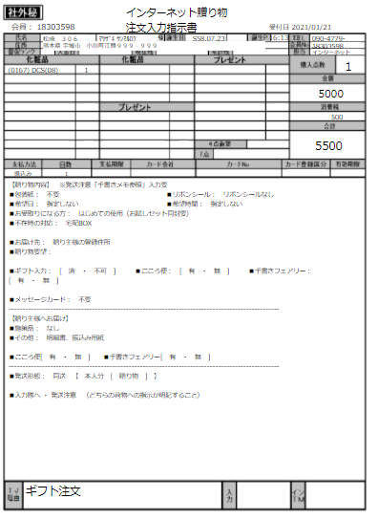
1
3
2
4
5
6
7
8
9
10
 |  |  |  |  |  | アクション
 |  |  |  |  |  |  | 初期表示
 |  |  |  |  |  |  |  | インターネット贈り物注文入力指示書を表示する。
11
12
31
32
49
50
65
13
14
33
34
51
52
15
16
35
36
53
54
17
18
37
38
55
56
66
19
20
57
58
21
22
39
40
59
60
23
24
41
61
62
67
25
42
26
43
44
63
64
68
27
29
30
28
45
46
47
48
 |  |  |  |  |  | 表示順
 |  |  |  |  |  |  | なし
69
70
71
72
73
74

75
76
77
78
79
80
 |  |  |  |  |  | 権限
 |  |  |  |  |  |  | 閲覧
 |  |  |  |  |  |  |  | 初期表示

81

82

83

84
85

86

87

